Graph
 | Model5 | Model6 | Model7 | Model8 | Model9 | Model10 | Model11 | Model12 | Model13 | Model14 | Model15 | Model16 | Model17 | Model18 | Model19 | Model20 | Model21 | Model22 | Model23 | Model24 | Model25 | Model26 | Model27 | Model28
Group | X | X | X | X | X | X | X | X | X | X | X | X | O | O | O | O | O | O | O | O | O | O | O | O
Conv1D | 1 | 2 | 3 | 4 | 5 | 6 | 1 | 2 | 3 | 4 | 5 | 6 | 1 | 2 | 3 | 4 | 5 | 6 | 1 | 2 | 3 | 4 | 5 | 6
LSTM | X | X | X | X | X | X | O | O | O | O | O | O | X | X | X | X | X | X | O | O | O | O | O | O

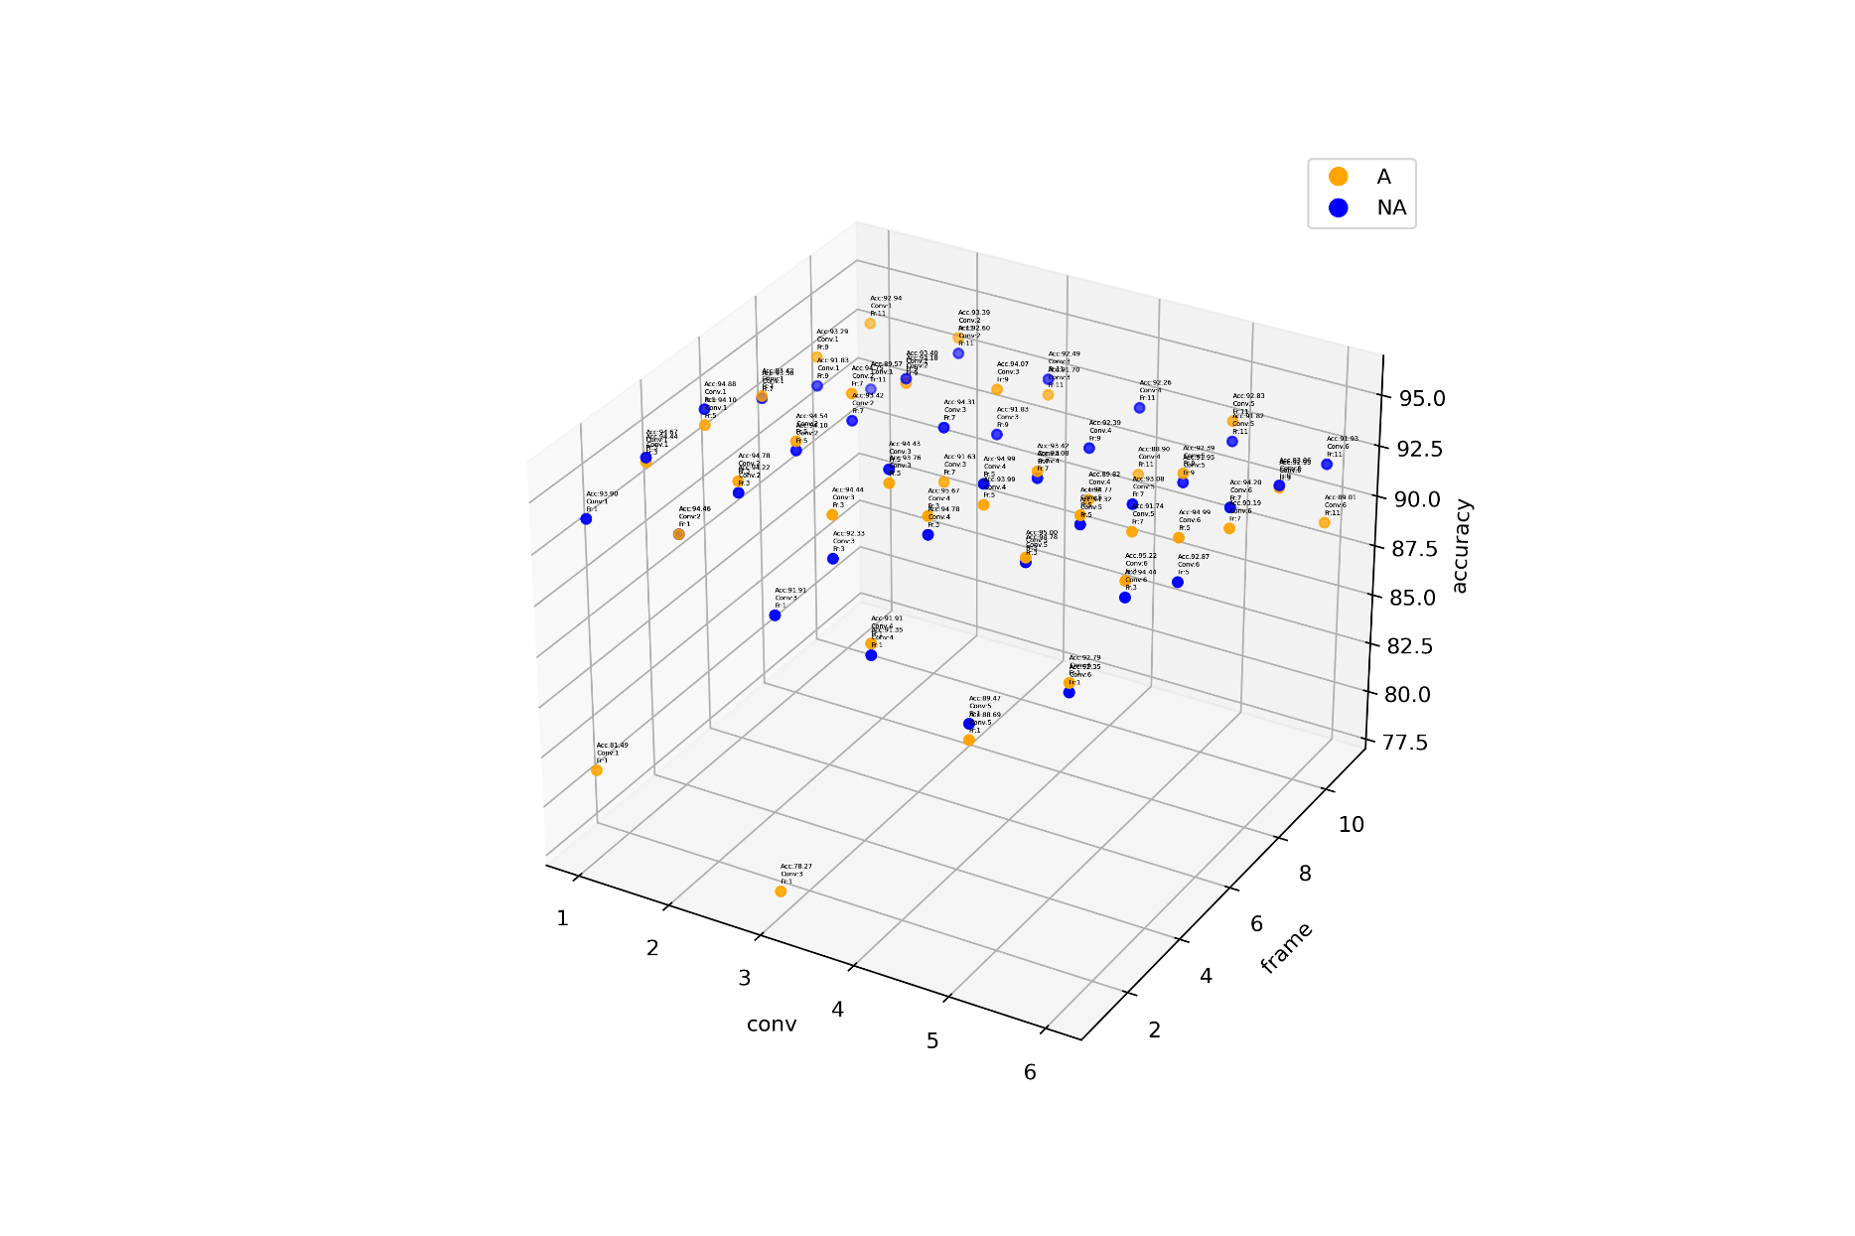

Model 5 ~ Model 10

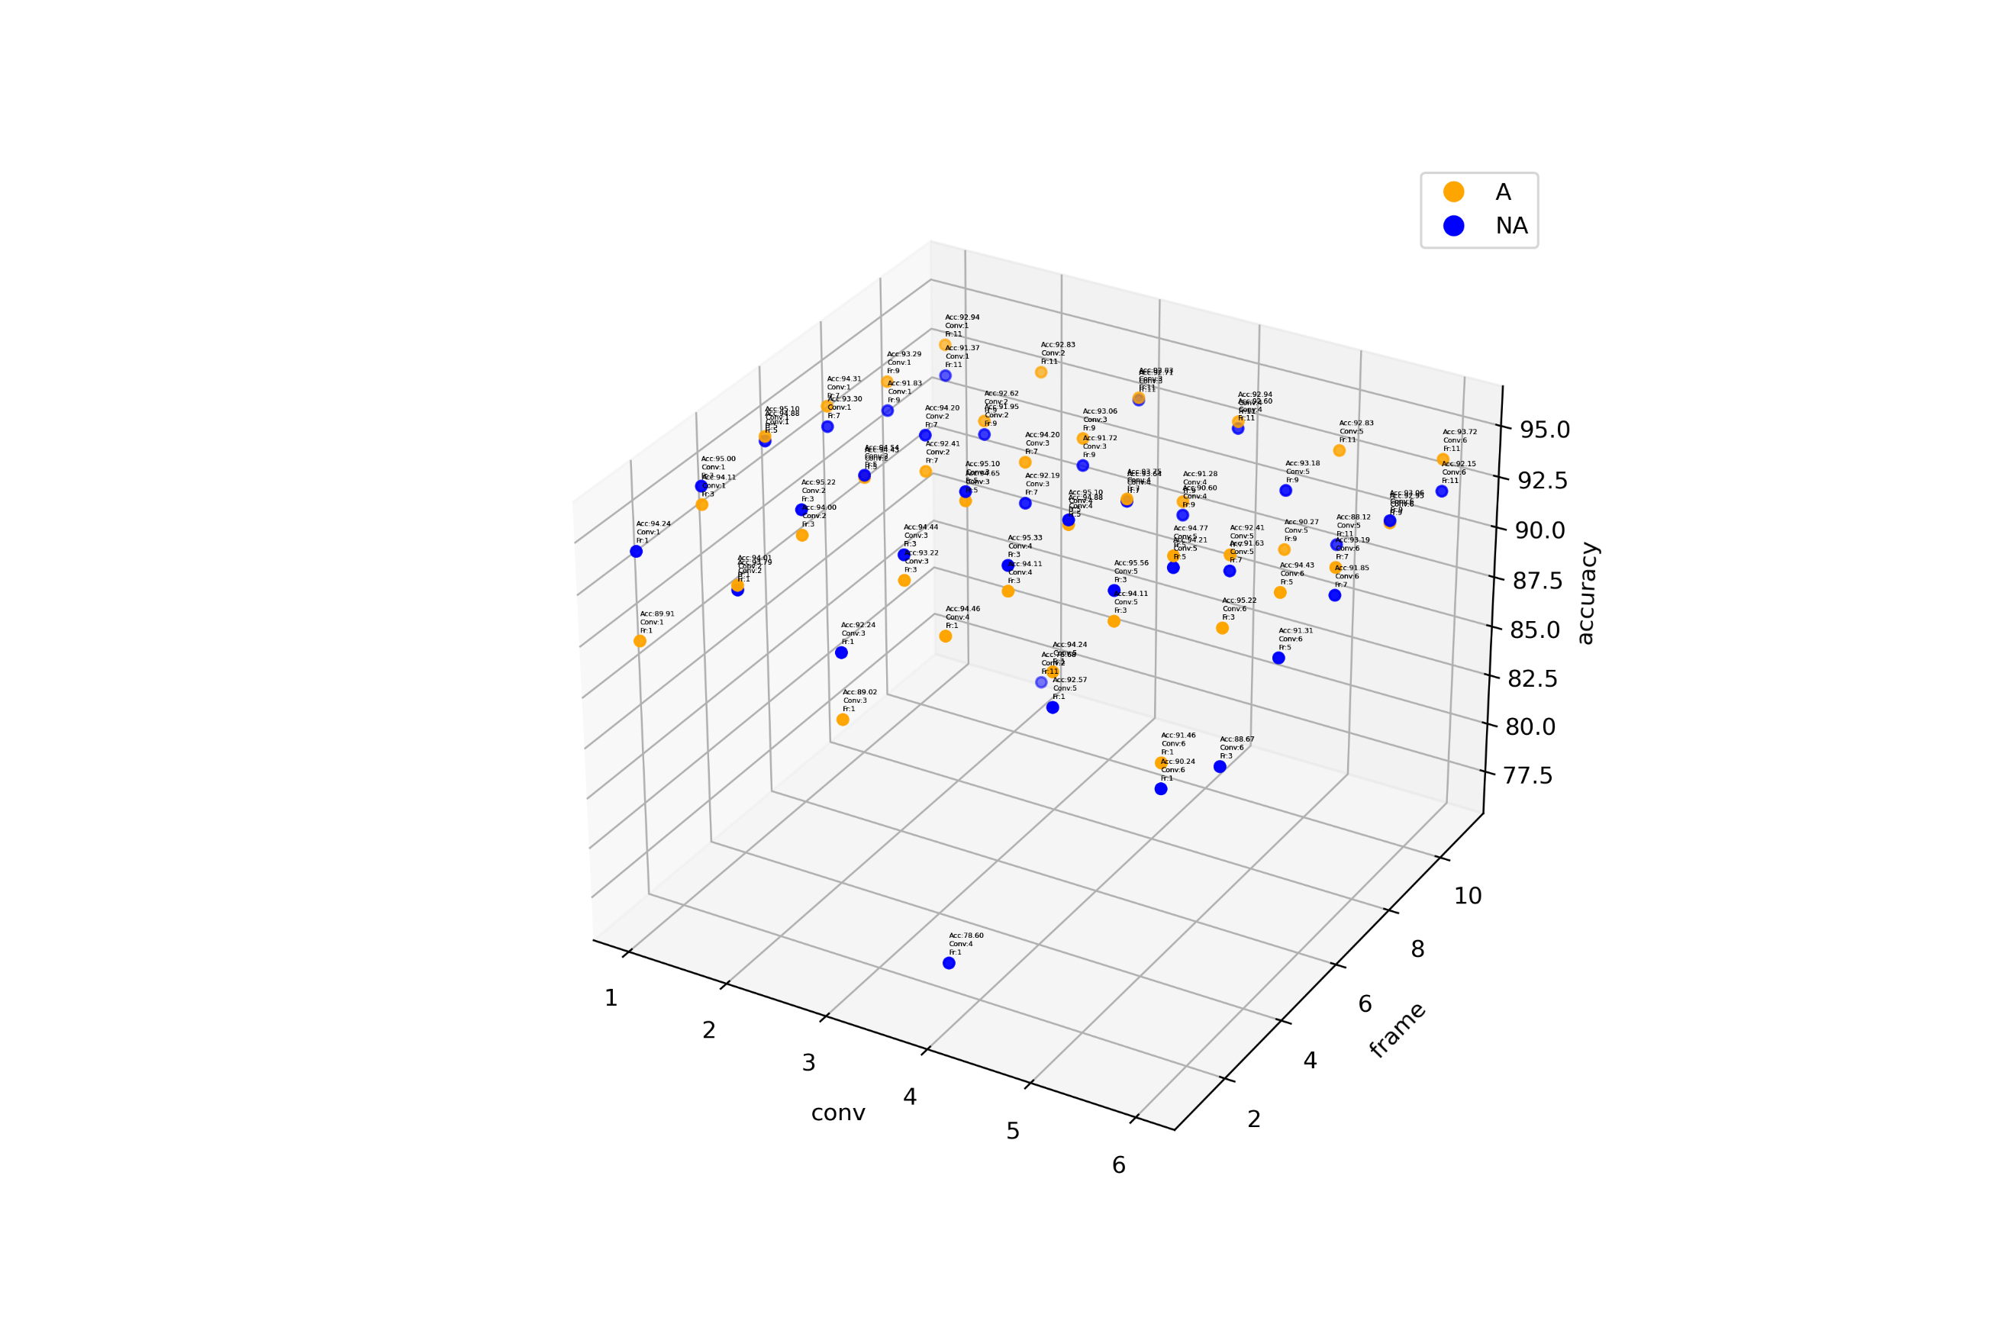
Model 11 ~ Model 16

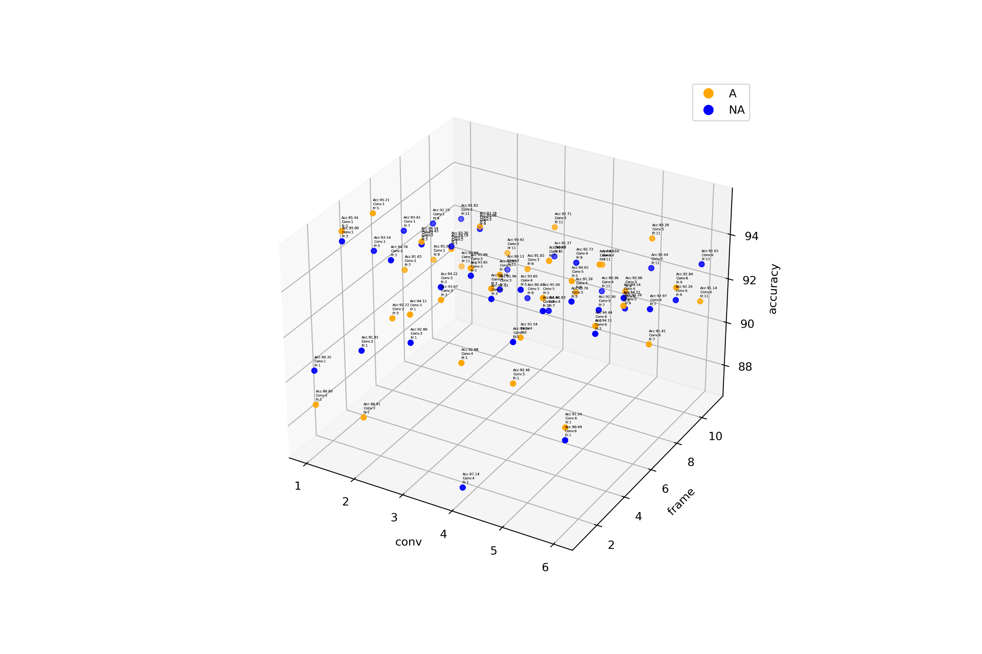
Model 17 ~ Model 22

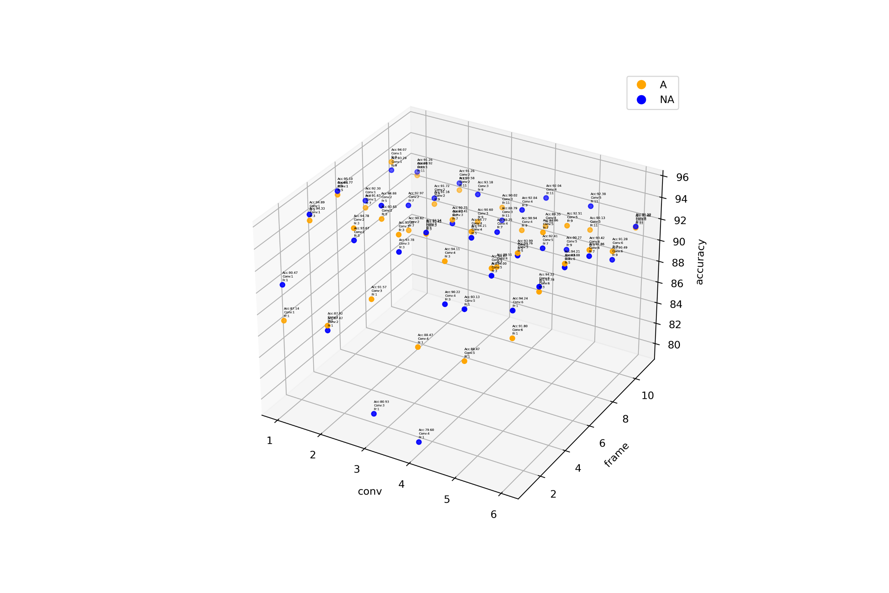
Model 23 ~ Model 28

